Respuestas de formulario 1
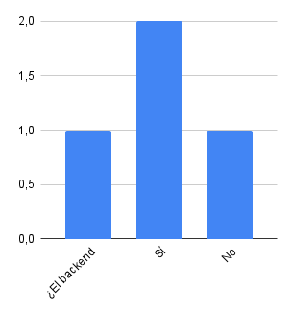
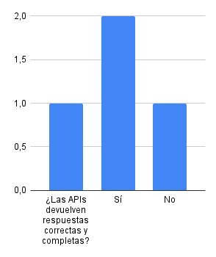

Marca temporal | Nombre | Rol | Fecha | ¿El backend cumple con todos los requisitos funcionales definidos? | ¿Las APIs devuelven respuestas correctas y completas? | Observaciones | ¿El sistema maneja correctamente los errores y excepciones? | ¿Existen pruebas automatizadas para los endpoints principales? | Observaciones | ¿La documentación de la API es clara y suficiente? | ¿El uso de la API es intuitivo para desarrolladores? | Observaciones | ¿Se implementa autenticación y autorización en los endpoints? | ¿Se validan los datos recibidos por el backend? | Observaciones | ¿El código está organizado y sigue buenas prácticas? | ¿Existen comentarios y documentación interna suficiente? | Observaciones | ¿El backend puede desplegarse en diferentes entornos sin cambios significativos? | Observaciones | ¿El frontend muestra correctamente la información recibida del backend? | ¿Todas las funcionalidades principales están implementadas? | Observaciones | ¿La interfaz maneja correctamente los errores de red y backend? | ¿Existen pruebas automatizadas para los componentes principales? | Observaciones | ¿La interfaz es intuitiva y fácil de usar? | ¿El diseño es consistente y accesible? | Observaciones | ¿Se protege la información sensible en el frontend? | ¿Se validan los datos antes de enviarlos al backend? | Observaciones | ¿El código está modularizado y bien documentado? | ¿Se siguen buenas prácticas de desarrollo? | Observaciones | ¿El frontend funciona correctamente en diferentes navegadores y dispositivos? | Observaciones | ¿Tienes observaciones, comentarios o sugerencias adicionales sobre el proyecto?
10/17/2025 | jonathan | jefe | 2025-10-17 | Sí | Sí |  | Sí | Sí |  | Sí | Sí |  | Sí | Sí |  | Sí | Sí |  | sí |  | Sí | Sí |  | Sí | Sí |  | Sí | Sí |  | Sí | Sí |  | Sí | Sí |  | Sí
10/17/2025 | ivan | empleado | 2025-10-17 | No | No |  | No | No |  | No | No |  | No | No |  | No | No |  | No |  | No | No |  | No | No |  | No | No |  | No | No |  | No | No |  | No
10/17/2025 | asd | asd | 2025-10-17 | Sí | Sí |  | Sí | Sí |  | Sí | Sí |  | Sí | Sí |  | Sí | Sí |  | sí |  | Sí | Sí |  | Sí | Sí |  | Sí | Sí |  | Sí | Sí |  | Sí | Sí |  | Sí

